Estadísticas
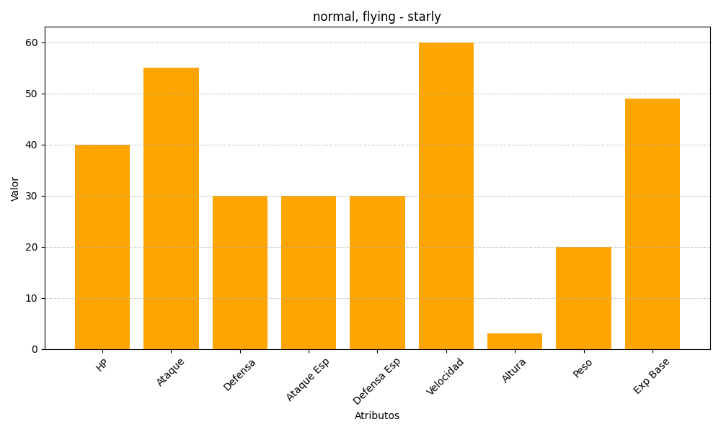
ID | Nombre | Tipo | HP | Ataque | Defensa | Ataque Especial | Defensa Especial | Velocidad | Altura | Peso | Experiencia Base
396 | starly | normal, flying | 40 | 55 | 30 | 30 | 30 | 60 | 3 | 20 | 49

